main
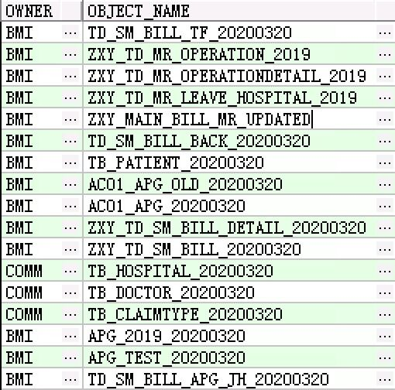
编号 | 门诊/住院 | 数据名称 | 数据内容 | 时间范围 | 备注
1 | 门诊 | 主单 | TD_SM_BILL_APG_JH_20200320 | 未限制
2 | 门诊 | 明细 | APG_2019_20200320、APG_TEST_20200320 | 2019 | 使用时需将两个明细数据set一起，然后通过主单HISID关联相应的明细数据
3 | 门诊 | 参保人字典表 | AC01_APG_20200320、 AC01_APG_OLD_20200320 | 未限制 | 和主单关联，详见tab“参保人表和主单关联”
4 | 住院 | 主单 | ZXY_TD_SM_BILL_20200320 | 2019
5 | 住院 | 明细 | ZXY_TD_SM_BILL_DETAIL_20200320 | 2019
6 | 住院 | 病案主单 | ZXY_main_bill_mr_UPDATED | 2019
7 | 住院 | 病案手术记录表 | ZXY_TD_MR_OPERATION_2019 | 2019
8 | 住院 | 病案手术明细表 | ZXY_TD_MR_OPERATIONDETAIL_2019 | 2019
9 | 住院 | 出院小结 | ZXY_TD_MR_LEAVE_HOSPITAL_2019 | 2019
10 | 住院 | 参保人字典表 | TB_PATIENT_20200320 | 未限制
11 | 共用 | 医疗机构字典表 | tb_hospital_20200320 | 未限制
12 | 共用 | 医生字典表 | TB_DOCTOR_20200320 | 未限制
13 | 共用 | 就医方式表 | TB_CLAIMTYPE_20200320 | 未限制
14 | 住院 | 结算退费表 | TD_SM_BILL_TF_20200320 | 未限制
14 | 住院 | 结算退费表 | TD_SM_BILL_BACK_20200320 | 2019

